ფასების ცხრილი
 | დანართი #1 (ფასების ცხრილი)
 | დასახელება | რაოდენობა | ერთეულის ფასი | სულ ჯამი | ვალუტა | მოწოდების ვადა | გარანტია
1 | დედა დაფა - Matherboard | 30 |  | 0
 | Gigabyte H110m-s2pv ddr4
 | • 2 x Front Audio
2 | თერმული პრინტერი - Ticket Printer | 20 |  | 0
 | თერმული პრინტერი - CUSTOM TG 2480
 | ძირითადი მახასიათებლები
 | * მეტალის კორპუსი
 | * ბეჭვდის მაღალი ხარისხი 200dpi
 | * ქვითრის სიგანე 80 მმ
 | * ქვითრის სისქე: 63-დან 85-მდე μм(მიკრომეტრი)
 | * ბეჭვდის სიჩქარე > 150 მმ/წმ
 | * RS232 და USB ინტერფეისი
 | * შტრიხკოდების ბეჭდვა: UPC-A, UPC-E, EAN13, EAN8, CODE39, ITF, CODABAR, CODE93, CODE128, CODE32, QRCODE
 | * მაღალხარისხიანი დანა: 1 მილიონზე მეტი გადაჭრა
3 | კუპიურის მიმღები - NOTE/BAR CODE COUPON INSERTION | 40 |  | 0
 | MEI SC Advance
 | ძირითადი მახასიათებლები
 | * ზომები: სიმაღლე 256, სიგანე 102, სისქე 112 მმ
 | * ვალიდაცია: 98% და მეტი
 | * კუპიურის სიგანე: 62-დან 83 მმ-მდე
 | * კუპიურის სიგრძე: 120-დან 177 მმ-მდე
 | * კუპიურის მიღების დრო: 2.3 წამი
 | * ინტერფეისი:მრავალჯერადი სერიული პროტოკოლი, USB
 | * საექსპლუატაციო ტემპერატურა: 0°C – 60°C
4 | ხურდის მიმღები - Coin Validator | 80 |  | 0
 | ხურდის მიმღები NRI-G13
 | ძირითადი მახასიათებლები
 | * ზომები: სიმაღლე 102, სიგანე 89, სისქე 52 მმ
 | * ხურდის დიამეტრი: 15-დან 32.5-მდე მმ
 | * მონეტის სისქე: 1.5-დან 3.3-მდე მმ
 | * მუშაობის ტემპერატურა: -25°-დან +70°-მდე
5 | სენსორული შუშა 19"- TouCh Glass 19" | 20 |  | 0
 | მონიტორის სენსორული პანელი - Touch Panel SAW19PTWG1
 | ძირითადი მახასიათებლები
 | ტექნოლოგია - ზედაპირული აკუსტიკური ტალღა (SAW)
 | შემავალი კვება - +5VDC
 | შუქის გამტარობა - 90% (სტანდარტი ASTM D1003)
 | გაფართოება - 4096x4096 (შესაბამისი კონტროლერის შემთხვევაში)
 | შუშის სისქე - 6მმ
 | დაცულობის სტანდარტი - UL-1950 Steel Ball Drop Test
 | სტატიკური დენისგან დაცულობა - 15 kV air / 8 kV contact discharges
 | დამცავი ჩარჩო - მტვრისა და წყლისგან დასაცავად
 | სენსორის აქტივირებისათვის აუცილებელი დაწოლა - 85 გრამი
 | პოზიციონირების სიზუსტე - 1% მდე
 | რესურსი - 50 მილიონი შეხება ერთ წერტილში
 | მგრძნობელობა - თითი, რეზინი, ტყავი
 | ზომები - 357x430mm ჩარჩოს გარე ზომები 302x378mm მუშა ზედაპირი
 | შემაერთებელი კაბელის სიგრძე - არანაკლებ 770მმ
6 | კუპიურის მიმღების COM MEI Cash Flow Interface Board with Easitrax | 60 |  | 0

7 | ოპერატიული მეხსიერება - Ram | 40 |  | 0
 | ძირითადი მახასიათებლები
 | • ტიპი: DDR4L (SO-DIMM 204-pin)
 | • მოცულობა: 4 GB
 | • სიხშირე: 1600 MHz
 | • სტანდარტი: PC3L-12800
 | • გაგრილება: არა
8 | მყარი დისკი - HDD | 60 |  | 0
 | ძირითადი მახასიათებლები
 | ტიპი: შიდა
 | ტექნოლოგია: SSD
 | ფორმფაქტორი: 2.5"
 | მოცულობა: 128 GB
9 | კვების ბლოკები ATX - Power Supply ATX | 60 |  | 0
 | ძირითადი მახასიათებლები
 | გამომავალი სიმძლავრე
 | • მაქსიმალური სიმძლავრე: 450 W
 | კონექტორები
 | • დედა დაფის კვება: 1 x 20+4-pin
 | • SATA: 2
 | • Molex (4pin): 4
10 | მრგვალი გასაღები | 250 |  | 0
 | 7-pin tumbler lock.
 | Diecast housing with chrome finish.
 | Round chrome plated key.
 | Key different.
 | Available in 16 mm (5/8")
 | 32 mm cam included.
 | სურათზე როგორი ენაც ჩანს ზუსტად იგივე ტიპის ენა უნდა მოყვებოდეს
11 | გარეთა კარების საკეტები | 90 |  | 0

 | სურათზე როგორი ენაც ჩანს ზუსტად იგივე ტიპის ენა უნდა მოყვებოდეს

12 | CUSTOM TG 2480 ფეჩი ნიკელის ხუფით | 100 |  | 0

13 | პროცესორი 1151 soket | 30 |  | 0
 |  | 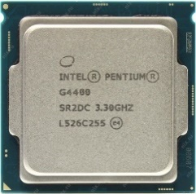

 | დედაპლატის შესაბამისი

14 | საკეტი GARDIAN 10.01 | 10 |  | 0
 |  | 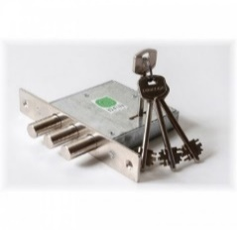

15 | უნივერსალური ქულერი ALTA7 | 130 |  | 0

16 | PCSCST018-UA TG2480H CPU board | 50 |  | 0

17 | სენსორული შუშა - TouCh Glass 17" | 20 |  | 0
 | მონიტორის სენსორული პანელი - Touch Panel SAW17PTWG1
 | ძირითადი მახასიათებლები
 | ტექნოლოგია - ზედაპირული აკუსტიკური ტალღა (SAW)
 | შემავალი კვება - +5VDC
 | შუქის გამტარობა - 90% (სტანდარტი ASTM D1003)
 | გაფართოება - 4096x4096 (შესაბამისი კონტროლერის შემთხვევაში)
 | შუშის სისქე - 6მმ
 | დაცულობის სტანდარტი - UL-1950 Steel Ball Drop Test
 | სტატიკური დენისგან დაცულობა - 15 kV air / 8 kV contact discharges
 | დამცავი ჩარჩო - მტვრისა და წყლისგან დასაცავად
 | სენსორის აქტივირებისათვის აუცილებელი დაწოლა - 85 გრამი
 | პოზიციონირების სიზუსტე - 1% მდე
 | რესურსი - 50 მილიონი შეხება ერთ წერტილში
 | მგრძნობელობა - თითი, რეზინი, ტყავი
 | შემაერთებელი კაბელის სიგრძე - არანაკლებ 770მმ
18 | მონიტორი - Monitor | 20 |  | 0
 | მონიტორი - BENQ BL912 19" | 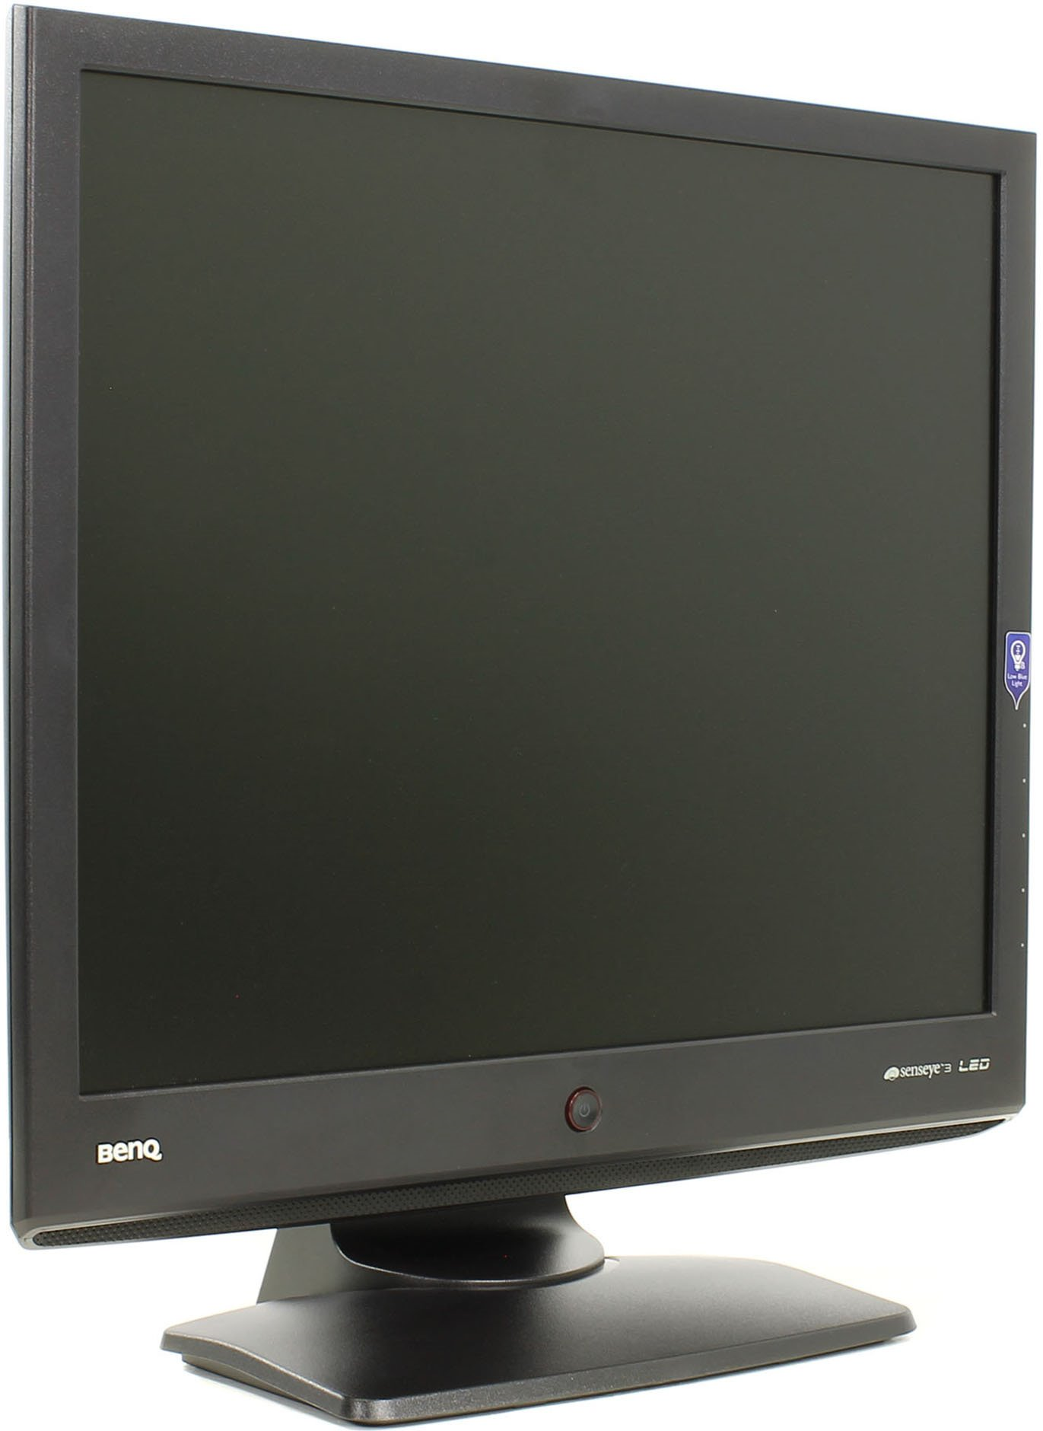
 | ძირითადი მახასიათებლები
 | დისფლეი
 | • დიაგონალი: 19" (48,3 სმ)
 | • გაშუქების ტიპი: LED
 | • მაქსიმალური გაფართოება: 1280x1024
 | • მხარეების თანაფარდობა: 5:4
 | • კონტრასტულობა: 1000:1 (სტატიკური), 12000000:1 (დინამიური)
 | • ფერების რაოდენობა: 16,7 მლნ
 | • ხედვის კუთხე ჰორიზონტალურად: 170°
 | • ხედვის კუთხე ვერტიკალურად: 160°
 | დამატებითი მახასიათებლები
 | • მონიტორის დახრის კუთხე: -5°/+20°
 | • ჩაშენებული კვების ბლოკი
 | • მრავალენოვანი მენიუ: 17 ენა
 | • მექანიკური ღილაკები
 | ინტერფეისი
 | • DVI-D (HDCP)
 | • VGA (D-Sub)
 | ფიზიკური პარამეტრები
 | • ენერგომოხმარება მუშაობის დროს: 18 W
 | • ენერგომოხმარება ლოდინის რეჟიმში: <0,3 W
 | • ზომა: 416x375x60 მმ
 | • ზომა (მონიტორი + VESA): 416x375x60 მმ
 | • ზომა სადგამით: 425x416x178 მმ
 | • ზომა შეფუთვით: 490x483x139 მმ
 | • წონა: 3,5 კგ
 | • წონა შეფუთვით: 4,5 კგ
19 | HUAWEI 4G Dongle E3372 H | 120 |  | 0
 | LTE FDD: Cat4 DL: 150 Mbps / UL: 50 Mbps @20 M BW
 | UMTS: DCHSPA+: 42 / 5.76 Mbps; 21 M / 5.76 Mbps; 14 M / 5.76 M
 | HSUPA: 7.2 M / 5.76 M
 | 2G: EDGE პაკეტის მონაცემთა სერვისი 236.8 კბიტი/წმ-მდე
 | FDD: DD800 / 900 / 1800 / 2100 / 2600
 | UMTS
 | : 900 / SM: 1905 / 2100
 | სულ ჯამური ღირებულება დღგ-ს ჩათვლით: |  |  | 0

